상품제안서
스탠리 파인트컵 화이트 스타벅스 리유저블 기프트 선물세트 | 상품코드: F30319

 |  |  |  |  |  |  | 02-412-0044 | www.easy1.co.kr
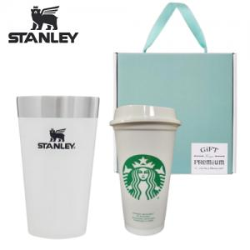

【상세/제작정보】 | <p><span style="font-size: 12pt;"><b>* 스티커 지원</b></span></p><p><span style="font-size: 12pt;"><b>* 배송비- 한박스 20개 / 5000원 별도</b></span></p>

【인쇄/포장옵션】 | 레이저, DTF / 포장지포장

【공급단가】 | 수량 | 50~ | 100~ | 500~ | 1,000~ | 2,000~
*VAT별도 | 단가 | 37,800원 | 37,170원 | 36,220원 | 35,590원 | 34,650원

【상품 URL】 | https://easy1.co.kr:443/src/goods_detail.php?gdno=30319

